行政事業レビューシート
 |  |  |  |  |  |  |  |  |  |  |  |  |  |  |  |  |  |  |  |  |  |  |  |  |  |  | 事業番号 |  |  |  |  |  |  |  |  | 0145
平成３０年度行政事業レビューシート |  |  |  |  |  |  |  |  |  |  |  |  |  |  |  |  |  |  |  |  |  |  |  |  |  | （ | 厚生労働省 |  |  |  |  |  |  |  |  |  |  |  | ）
事業名 |  |  |  |  | エイズ予防対策事業委託費 |  |  |  |  |  |  |  |  |  |  |  |  | 担当部局庁 |  |  |  |  | 健康局 |  |  |  |  |  |  |  |  |  |  | 作成責任者
事業開始年度 |  |  |  |  | 昭和６３年度 |  |  |  |  | 事業終了 （予定）年度 |  |  |  |  | 終了予定なし |  |  | 担当課室 |  |  |  |  | 結核感染症課 |  |  |  |  |  |  |  |  |  |  | 課長：三宅 邦明
会計区分 |  |  |  |  | 一般会計
根拠法令 （具体的な 条項も記載） |  |  |  |  | 感染症の予防及び感染症の患者に対する医療に関する法律（平成10年法律第114号）第11条 |  |  |  |  |  |  |  |  |  |  |  |  | 関係する 計画、通知等 |  |  |  |  | 「後天性免疫不全症候群に関する特定感染症予防指針」 平成30年厚生労働省告示第9号
主要政策・施策 |  |  |  |  | 男女共同参画 |  |  |  |  |  |  |  |  |  |  |  |  | 主要経費 |  |  |  |  | 社会保障
事業の目的 （目指す姿を簡潔に。3行程度以内） |  |  |  |  | 広く国民がHIVやエイズに理解と関心を理解を深め、またHIV感染者・エイズ患者の社会生活を支援し、生活の質を高めるとともに、医療従事者への研修を通じた人材育成、個別施策層である同性愛者等に対するエイズに関する正しい知識の普及等を推進することにより国民の保健福祉の向上に寄与する。
事業概要 （5行程度以内。別添可） |  |  |  |  | ・ＨＩＶ感染やエイズの発症予防のため、広く国民にエイズ予防の啓発を行うと同時に同性愛者等に焦点を絞った普及啓発や、HIV感染者・エイズ患者等の生活の質を高めるため、電話相談やカウンセリング等保健福祉相談を行う。 ・地方ブロック拠点病院に患者等が集中する事態の解消及び適切な医療の確保のため、中核拠点病院の看護師等を養成し、ＨＩＶ診療に必要なチーム医療の調整等の能力の習得を図る。 ・HIV治療の進歩により長期存命が可能となった感染者・患者の在宅医療・介護の環境を整備するため、実地研修や医療講習会等を実施する。
実施方法 |  |  |  |  | 委託・請負
予算額・ 執行額 （単位:百万円） |  |  |  |  |  |  |  |  |  |  |  | 27年度 |  |  |  |  | 28年度 |  |  |  |  | 29年度 |  |  |  |  |  | 30年度 |  |  |  |  |  |  | 31年度要求
 |  |  |  |  | 予算の状況 |  | 当初予算 |  |  |  |  | 294 |  |  |  |  | 294 |  |  |  |  | 303 |  |  |  |  |  | 298 |  |  |  |  |  |  | 293
 |  |  |  |  |  |  | 補正予算 |  |  |  |  | - |  |  |  |  | - |  |  |  |  | - |  |  |  |  |  | -
 |  |  |  |  |  |  | 前年度から繰越し |  |  |  |  | - |  |  |  |  | - |  |  |  |  | - |  |  |  |  |  | - |  |  |  |  |  |  | -
 |  |  |  |  |  |  | 翌年度へ繰越し |  |  |  |  | - |  |  |  |  | - |  |  |  |  | - |  |  |  |  |  | -
 |  |  |  |  |  |  | 予備費等 |  |  |  |  | - |  |  |  |  | - |  |  |  |  | - |  |  |  |  |  | -
 |  |  |  |  |  |  | 計 |  |  |  |  | 294 |  |  |  |  | 294 |  |  |  |  | 303 |  |  |  |  |  | 298 |  |  |  |  |  |  | 293
 |  |  |  |  | 執行額 |  |  |  |  |  |  | 288 |  |  |  |  | 293 |  |  |  |  | 295
 |  |  |  |  | 執行率（％） |  |  |  |  |  |  | 98% |  |  |  |  | 100% |  |  |  |  | 97%
 |  |  |  |  | 当初予算＋補正予算に対する執行額の割合（％） |  |  |  |  |  |  | 98% |  |  |  |  | 100% |  |  |  |  | 97%
平成30・31年度 予算内訳 （単位：百万円） |  |  |  |  | 歳出予算目 |  |  |  |  |  |  | 30年度当初予算 |  |  |  |  | 31年度要求 |  |  |  |  | 主な増減理由
 |  |  |  |  | エイズ予防対策事業委託費 |  |  |  |  |  |  | 298 |  |  |  |  | 293 |  |  |  |  | 事業の見直しによる減
 |  |  |  |  | 計 |  |  |  |  |  |  | 298 |  |  |  |  | 293
成果目標及び 成果実績 （アウトカム） |  |  |  |  | 定量的な成果目標 |  |  |  |  |  |  | 成果指標 |  |  |  |  |  |  |  | 単位 |  |  | 27年度 |  |  | 28年度 |  |  |  | 29年度 |  |  |  | 中間目標 |  |  | 目標最終年度
毎
 |  |  |  |  |  |  |  |  |  |  |  |  |  |  |  |  |  |  |  |  |  |  |  |  |  |  |  |  |  |  |  |  |  | - |  | 年度 |  | 年度
 |  |  |  |  | 前年度のHIV検査相談件数 |  |  |  |  |  |  | HIV検査相談件数 |  |  |  |  |  | 成果実績 |  | 件 |  |  | 263,523 |  |  | 236,326 |  |  |  | 237,383 |  |  |  | - |  |  | -
前年度以上
 |  |  |  |  |  |  |  |  |  |  |  |  |  |  |  |  |  | 目標値 |  | 件 |  |  | 296,041 |  |  | 263,523 |  |  |  | 236,226 |  |  |  | - |  |  | -
 |  |  |  |  |  |  |  |  |  |  |  |  |  |  |  |  |  | 達成度 |  | ％ |  |  | 89 |  |  | 90 |  |  |  | 101 |  |  |  | - |  |  | -
根拠として用いた 統計・データ名 （出典） |  |  |  |  | エイズ動向委員会資料

活動指標及び 活動実績 （アウトプット） |  |  |  |  | 活動指標 |  |  |  |  |  |  |  |  |  |  |  |  |  |  | 単位 |  |  | 27年度 |  |  | 28年度 |  |  |  | 29年度 |  |  |  | 30年度 活動見込 |  |  | 31年度 活動見込
 |  |  |  |  | 新規HIV感染者及びエイズ患者年間報告数 |  |  |  |  |  |  |  |  |  |  |  |  | 活動実績 |  | 件 |  |  | 1,434 |  |  | 1,440 |  |  |  | 1,407 |  |  |  | - |  |  | -
 |  |  |  |  |  |  |  |  |  |  |  |  |  |  |  |  |  | 当初見込み |  | 件 |  |  | 1,520 |  |  | 1,434 |  |  |  | 1,440 |  |  |  | 1,407 |  |  | -
単位当たり コスト |  |  |  |  | 算出根拠 |  |  |  |  |  |  |  |  |  |  |  |  |  |  | 単位 |  |  | 27年度 |  |  | 28年度 |  |  |  | 29年度 |  |  |  | 30年度活動見込
 |  |  |  |  | 単位当たりコスト ＝ Ｘ ／ Ｙ Ｘ：「予算額」 Ｙ：「事業数」 |  |  |  |  |  |  |  |  |  |  |  |  | 単位当たり コスト |  | 百万円 |  |  | 23 |  |  | 22 |  |  |  | 20 |  |  |  | 21
 |  |  |  |  |  |  |  |  |  |  |  |  |  |  |  |  |  | 計算式 |  | Ｘ / Ｙ |  |  | 294,370,000 /13 |  |  | 294,404,000 /14 |  |  |  | 295,461,000 /15 |  |  |  | 297,901,000 /14
政策評価、経済・財政再生アクション・プログラムとの関係 |  | 政策評価 | 政策 |  | Ⅰ-5 感染症など健康を脅かす疾病を予防・防止するとともに、感染者等に必要な医療等を確保すること
 |  |  | 施策 |  | Ⅰ-5-1 感染症の発生・まん延の防止を図ること
 |  |  | 測定指標 |  | 定量的指標 |  |  |  |  |  |  |  |  |  |  |  |  |  |  | 単位 |  |  | 27年度 |  |  | 28年度 |  |  |  | 29年度 |  |  |  | 中間目標 |  |  | 目標年度
 |  |  |  |  |  |  |  |  |  |  |  |  |  |  |  |  |  |  |  |  |  |  |  |  |  |  |  |  |  |  |  |  |  | - |  | 年度 | - | 年度
 |  |  |  |  | - |  |  |  |  |  |  |  |  |  |  |  |  | 実績値 |  | - |  |  | - |  |  | - |  |  |  | - |  |  |  | - |  |  | -
 |  |  |  |  |  |  |  |  |  |  |  |  |  |  |  |  |  | 目標値 |  | - |  |  | - |  |  | - |  |  |  | - |  |  |  | - |  |  | -
 |  |  |  |  | 定性的指標 |  |  |  |  |  |  |  | 目標 |  |  |  |  |  |  | 目標年度 |  |  | 施策の進捗状況（目標）

 |  |  |  |  | - |  |  |  |  |  |  |  | - |  |  |  |  |  |  | - |  |  | -

 |  |  |  |  |  |  |  |  |  |  |  |  |  |  |  |  |  |  |  |  |  |  | 施策の進捗状況（実績）
 |  |  |  |  |  |  |  |  |  |  |  |  |  |  |  |  |  |  |  |  |  |  | -

 |  |  | 本事業の成果と上位施策・測定指標との関係
 |  |  | ＨＩＶ感染やエイズの発症予防のため、広く国民にエイズ予防の啓発を行うと同時に同性愛者等に焦点を絞った普及啓発や、夜間・休日などの利用者の利便性に配慮した検査・相談を行う。また、エイズ患者等の生活の質を高めるため、電話相談やカウンセリング等を行う。これらの事業によりエイズ対策を推進し、目標達成に寄与する。

 |  | 経済・財政再生 アクション・プログラム | 改革項目 |  | 分野： |  |  | - |  |  |  |  |  |  |  | -
 |  |  | KPI (第一階層） |  | ＫＰＩ （第一階層） |  |  |  |  |  |  |  |  |  |  |  |  |  |  | 単位 |  |  | 計画開始時 |  |  | 29年度 |  |  |  | 30年度 |  |  |  | 中間目標 |  |  | 目標最終年度
 |  |  |  |  |  |  |  |  |  |  |  |  |  |  |  |  |  |  |  |  |  |  | - | 年度 |  |  |  |  |  |  |  |  |  | - |  | 年度 | - | 年度
 |  |  |  |  | - |  |  |  |  |  |  |  |  |  |  |  |  | 成果実績 |  | - |  |  | - |  |  | - |  |  |  | - |  |  |  | - |  |  | -
 |  |  |  |  |  |  |  |  |  |  |  |  |  |  |  |  |  | 目標値 |  | - |  |  | - |  |  | - |  |  |  | - |  |  |  | - |  |  | -
 |  |  |  |  |  |  |  |  |  |  |  |  |  |  |  |  |  | 達成度 |  | ％ |  |  | - |  |  | - |  |  |  | - |  |  |  | - |  |  | -
 |  |  | KPI (第二階層） |  | ＫＰＩ （第二階層） |  |  |  |  |  |  |  |  |  |  |  |  |  |  | 単位 |  |  | 計画開始時 |  |  | 29年度 |  |  |  | 30年度 |  |  |  | 中間目標 |  |  | 目標最終年度
 |  |  |  |  |  |  |  |  |  |  |  |  |  |  |  |  |  |  |  |  |  |  | - | 年度 |  |  |  |  |  |  |  |  |  | - |  | 年度 | - | 年度
 |  |  |  |  | - |  |  |  |  |  |  |  |  |  |  |  |  | 成果実績 |  | - |  |  | - |  |  | - |  |  |  | - |  |  |  | - |  |  | -
 |  |  |  |  |  |  |  |  |  |  |  |  |  |  |  |  |  | 目標値 |  | - |  |  | - |  |  | - |  |  |  | - |  |  |  | - |  |  | -
 |  |  |  |  |  |  |  |  |  |  |  |  |  |  |  |  |  | 達成度 |  | ％ |  |  | - |  |  | - |  |  |  | - |  |  |  | - |  |  | -
 |  |  | 本事業の成果と改革項目・KPIとの関係
 |  |  | -

事業所管部局による点検・改善
 |  | 項 目 |  |  |  |  |  |  |  |  |  |  |  |  |  |  |  |  |  |  |  | 評 価 |  | 評価に関する説明
国費投入の必要性 |  | 事業の目的は国民や社会のニーズを的確に反映しているか。 |  |  |  |  |  |  |  |  |  |  |  |  |  |  |  |  |  |  |  | ○ |  | 普及啓発によるHIV感染・エイズ発症の予防、感染者等に対する医療体制の整備は、個人における早期発見・早期治療及び社会における感染拡大防止の観点、感染者等の安心・安全な社会の実現の観点から国民や社会のニーズを反映している。
 |  | 地方自治体、民間等に委ねることができない事業なのか。 |  |  |  |  |  |  |  |  |  |  |  |  |  |  |  |  |  |  |  | ○ |  | 国及び都道府県等は、ＨＩＶ/エイズに係る各種施策を推進する責務を負っており、特に、治療法開発のための研究支援や差別・偏見の解消を図るための普及啓発、人材の育成及び均てん化等については国が率先して推進すべきものであり、これらの施策を行う本事業は、国が実施すべきものである。
 |  | 政策目的の達成手段として必要かつ適切な事業か。政策体系の中で優先度の高い事業か。 |  |  |  |  |  |  |  |  |  |  |  |  |  |  |  |  |  |  |  | ○ |  | 「後天性免疫不全症候群に関する特定感染症予防指針」において、発生の予防及びまん延の防止、普及啓発及び教育等が重要であるとされており、これらを実施する手段として優先度が高く必要必要な事業である。
事業の効率性 |  | 競争性が確保されているなど支出先の選定は妥当か。 |  |  |  |  |  |  |  |  |  |  |  |  |  |  |  |  |  |  |  | △ |  | 一般競争入札及び企画競争により事業者を選定している。 一者応募を解消するため、ＨＰ等において調達情報の周知を行うともに、入札企画競争に係る説明会を実施している。
 |  |  | 一般競争契約、指名競争契約又は随意契約（企画競争）による支出のうち、一者応札又は一者応募となったものはないか。 |  |  |  |  |  |  |  |  |  |  |  |  |  |  |  |  |  |  | 有
 |  |  | 競争性のない随意契約となったものはないか。 |  |  |  |  |  |  |  |  |  |  |  |  |  |  |  |  |  |  | 無
 |  | 受益者との負担関係は妥当であるか。 |  |  |  |  |  |  |  |  |  |  |  |  |  |  |  |  |  |  |  | ‐ |  | -
 |  | 単位当たりコスト等の水準は妥当か。 |  |  |  |  |  |  |  |  |  |  |  |  |  |  |  |  |  |  |  | ○ |  | 必要な予算を確保し事業を実施している。
 |  | 資金の流れの中間段階での支出は合理的なものとなっているか。 |  |  |  |  |  |  |  |  |  |  |  |  |  |  |  |  |  |  |  | ‐ |  | -
 |  | 費目・使途が事業目的に即し真に必要なものに限定されているか。 |  |  |  |  |  |  |  |  |  |  |  |  |  |  |  |  |  |  |  | ○ |  | 保健福祉相談を行うカウンセラーの人件費や普及啓発資材、各種講習会の実施に係る事務費等、真に必要なものに限定されている。
 |  | 不用率が大きい場合、その理由は妥当か。（理由を右に記載） |  |  |  |  |  |  |  |  |  |  |  |  |  |  |  |  |  |  |  | ‐ |  | -
 |  | 繰越額が大きい場合、その理由は妥当か。（理由を右に記載） |  |  |  |  |  |  |  |  |  |  |  |  |  |  |  |  |  |  |  | ‐ |  | -
 |  | その他コスト削減や効率化に向けた工夫は行われているか。 |  |  |  |  |  |  |  |  |  |  |  |  |  |  |  |  |  |  |  | ○ |  | インターネット動画やSNS等を利用することによりコストを節約し、より広い地域に普及啓発を行っている。
事業の有効性 |  | 成果実績は成果目標に見合ったものとなっているか。 |  |  |  |  |  |  |  |  |  |  |  |  |  |  |  |  |  |  |  | ○ |  | 成果実績は成果目標とおおむね同水準である。
 |  | 事業実施に当たって他の手段・方法等が考えられる場合、それと比較してより効果的あるいは低コストで実施できているか。 |  |  |  |  |  |  |  |  |  |  |  |  |  |  |  |  |  |  |  | ○ |  | 未だに根強く残る差別・偏見等により、感染者・患者の心理ケアや生活支援、感染リスクの高い同性愛者等への啓発等を実施する医療機関、団体は少なく、他の手段による効果的な実施は困難であり、本事業が最も実効性のある手段となっている。
 |  | 活動実績は見込みに見合ったものであるか。 |  |  |  |  |  |  |  |  |  |  |  |  |  |  |  |  |  |  |  | ○ |  | 新規HIV感染者及びエイズ患者年間報告数は、1990年～2000年代は増加傾向にあったものの、近年は横ばい傾向となっており、本事業が国民のHIV/エイズに関する意識の向上に寄与しているものと考えられる。
 |  | 整備された施設や成果物は十分に活用されているか。 |  |  |  |  |  |  |  |  |  |  |  |  |  |  |  |  |  |  |  | ‐ |  | -
関連事業 |  | 関連する事業がある場合、他部局・他府省等と適切な役割分担を行っているか。（役割分担の具体的な内容を各事業の右に記載） |  |  |  |  |  |  |  |  |  |  |  |  |  |  |  |  |  |  |  | ○ |  | エイズ対策促進事業については、都道府県等におけるエイズ対策を支援するものであり、当事業は、後天性免疫不全症候群に関する特定感染症予防指針を踏まえて厚生労働省として取り組んでいる事業である。 また、エイズ対策費については、エイズに関する医療提供体制確保の経費等である。 さらに、エイズ発生動向調査経費については、エイズ動向委員会の開催経費等であり適切な役割分担を行っている。
 |  | 所管府省名 |  |  | 事業番号 |  |  |  |  |  | 事業名
 |  | 厚生労働省 |  |  |  |  |  | 0146 |  |  | エイズ対策促進事業
 |  | 厚生労働省 |  |  |  |  |  | 0147 |  |  | エイズ対策費
 |  | 厚生労働省 |  |  |  |  |  | 0148 |  |  | エイズ発生動向調査経費

点検・改善結果 |  | 点検結果 |  |  | 新規HIV感染者及びエイズ患者年間報告数は、1990年～2000年代は増加傾向にあったものの、近年は横ばい傾向となっており、本事業が国民のHIV/エイズに関する意識の向上に寄与しているものと考えられる。
 |  | 改善の 方向性 |  |  | 引き続き、感染者等が安心して生活できる環境の整備や、医療従事者への研修等の各事業をエイズ予防指針の趣旨を踏まえ実施し、エイズの医療体制等の構築を行っていく。
外部有識者の所見
点検対象外
行政事業レビュー推進チームの所見
現状通り |  |  |  | 国民がＨＩＶやエイズに理解と関心を深めるために必要な事業であり、引き続き、必要な予算額を確保し、適正な執行に努めること。
所見を踏まえた改善点/概算要求における反映状況
現状通り |  |  |  | -
備考
-
関連する過去のレビューシートの事業番号
平成22年度 |  |  | 153 |  |  |  |  |  |  |  | 平成23年度 |  |  | 130 |  |  |  |  | 平成24年度 |  |  |  | 104 |  |  |  |  |  |  |  | 平成25年度 |  |  |  | 121
平成26年度 |  |  | 132 |  |  |  |  |  |  |  | 平成27年度 |  |  | 139 |  |  |  |  | 平成28年度 |  |  |  | 134
平成29年度 |  |  | 厚生労働省 |  |  | ( |  |  | 0138 |  |  | )
資金の流れ （資金の受け取り先が何を行っているかについて補足する） （単位：百万円） |  |  |  |  | ※平成29年度実績を記入。執行実績がない新規事業、新規要求事業については現時点で予定やイメージを記入。
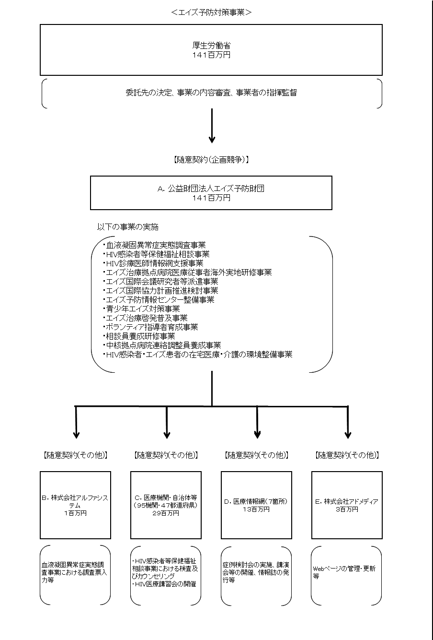

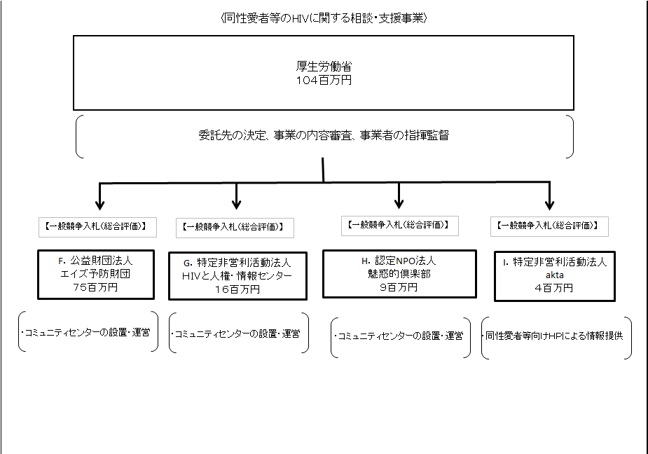

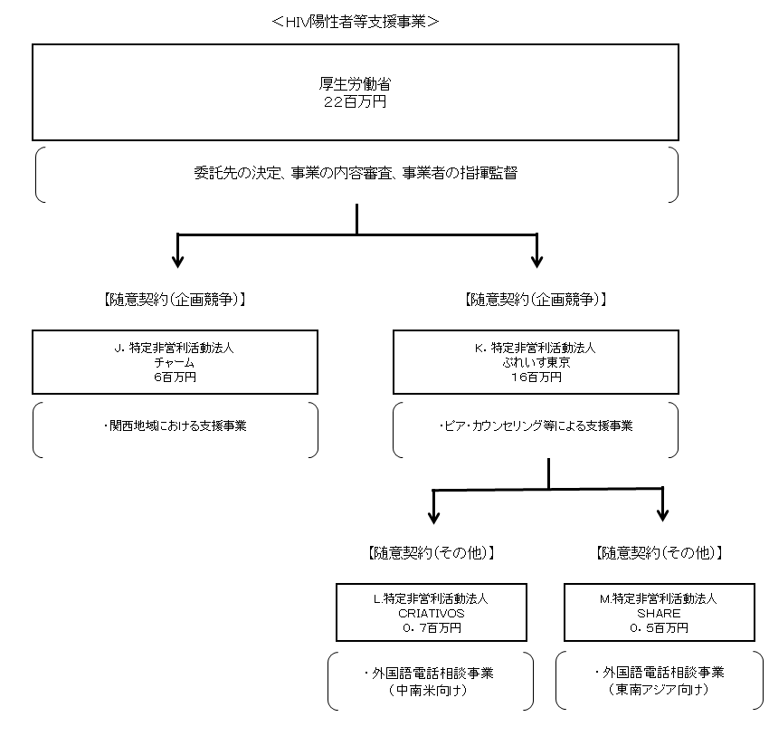

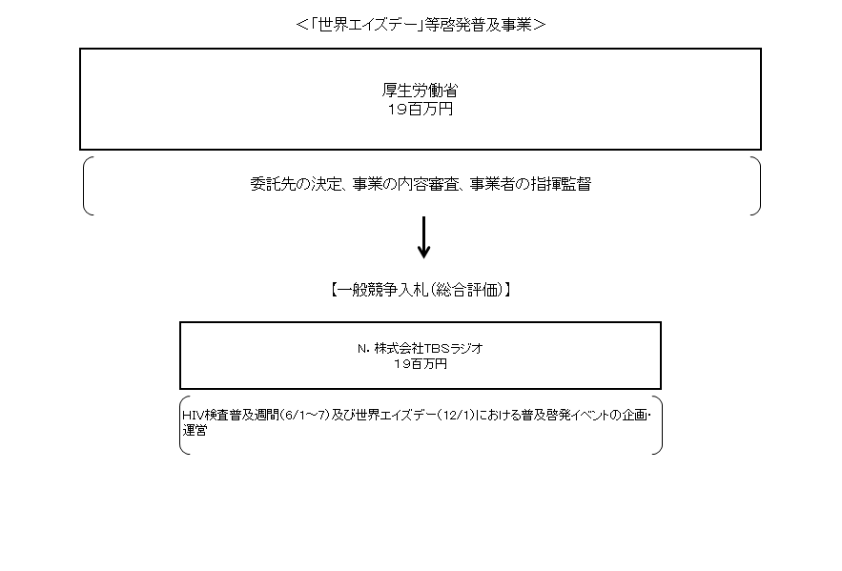

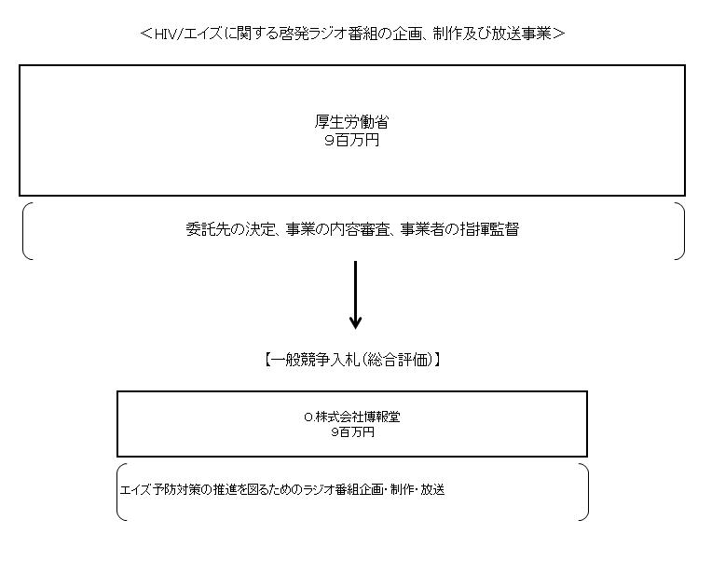

費目・使途 （「資金の流れ」においてブロックごとに最大の金額が支出されている者について記載する。費目と使途の双方で実情が分かるように記載） |  |  |  |  | A.公益財団法人エイズ予防財団 |  |  |  |  |  |  |  |  |  |  |  |  |  |  |  | B.株式会社アルファシステム
 |  |  |  |  | 費 目 |  |  |  | 使 途 |  |  |  |  |  |  |  |  | 金 額 (百万円） |  |  | 費 目 |  |  |  | 使 途 |  |  |  |  |  |  |  |  |  |  |  | 金 額 (百万円）
 |  |  |  |  | 庁費 |  |  |  | 消耗品費、印刷製本費、通信運搬費等 |  |  |  |  |  |  |  |  | 47 |  |  | 人件費 |  |  |  | 作業員賃金 |  |  |  |  |  |  |  |  |  |  |  | 1
 |  |  |  |  | 委託費 |  |  |  | 相談事業等の委託 |  |  |  |  |  |  |  |  | 46
 |  |  |  |  | 人件費 |  |  |  | 職員給料等 |  |  |  |  |  |  |  |  | 24
 |  |  |  |  | その他 |  |  |  | 消費税等 |  |  |  |  |  |  |  |  | 16
 |  |  |  |  | 旅費 |  |  |  | スタッフ旅費等 |  |  |  |  |  |  |  |  | 5
 |  |  |  |  | 諸謝金 |  |  |  | 講師謝金等 |  |  |  |  |  |  |  |  | 3
 |  |  |  |  | 計 |  |  |  |  |  |  |  |  |  |  |  |  | 141 |  |  | 計 |  |  |  |  |  |  |  |  |  |  |  |  |  |  |  | 1
 |  |  |  |  | C.特定非営利活動法人HIVと人権・情報センター |  |  |  |  |  |  |  |  |  |  |  |  |  |  |  | D.関西HIV臨床カンファレンス
 |  |  |  |  | 費 目 |  |  |  | 使 途 |  |  |  |  |  |  |  |  | 金 額 (百万円） |  |  | 費 目 |  |  |  | 使 途 |  |  |  |  |  |  |  |  |  |  |  | 金 額 (百万円）
 |  |  |  |  | 庁費 |  |  |  | 消耗品費、印刷製本費、通信運搬費等 |  |  |  |  |  |  |  |  | 3 |  |  | その他 |  |  |  | 講師謝金、旅費、消耗品費等 |  |  |  |  |  |  |  |  |  |  |  | 3
 |  |  |  |  | 諸謝金 |  |  |  | 検査医師謝金等 |  |  |  |  |  |  |  |  | 1 |  |  | 調査費 |  |  |  | 情報収集等 |  |  |  |  |  |  |  |  |  |  |  | 2
 |  |  |  |  | 旅費 |  |  |  | スタッフ旅費等 |  |  |  |  |  |  |  |  | 0
 |  |  |  |  | 計 |  |  |  |  |  |  |  |  |  |  |  |  | 4 |  |  | 計 |  |  |  |  |  |  |  |  |  |  |  |  |  |  |  | 5
 |  |  |  |  | E.株式会社 アドメディア |  |  |  |  |  |  |  |  |  |  |  |  |  |  |  | F.公益財団法人エイズ予防財団
 |  |  |  |  | 費 目 |  |  |  | 使 途 |  |  |  |  |  |  |  |  | 金 額 (百万円） |  |  | 費 目 |  |  |  | 使 途 |  |  |  |  |  |  |  |  |  |  |  | 金 額 (百万円）
 |  |  |  |  | 人件費 |  |  |  | 作業員賃金 |  |  |  |  |  |  |  |  | 3 |  |  | 庁費 |  |  |  | 消耗品費、印刷製本費、通信運搬費等 |  |  |  |  |  |  |  |  |  |  |  | 35
 |  |  |  |  |  |  |  |  |  |  |  |  |  |  |  |  |  |  |  |  | 人件費 |  |  |  | 俸給等 |  |  |  |  |  |  |  |  |  |  |  | 23
 |  |  |  |  |  |  |  |  |  |  |  |  |  |  |  |  |  |  |  |  | その他 |  |  |  | 消費税等 |  |  |  |  |  |  |  |  |  |  |  | 12
 |  |  |  |  |  |  |  |  |  |  |  |  |  |  |  |  |  |  |  |  | 旅費 |  |  |  | スタッフ旅費等 |  |  |  |  |  |  |  |  |  |  |  | 3
 |  |  |  |  |  |  |  |  |  |  |  |  |  |  |  |  |  |  |  |  | 諸謝金 |  |  |  | 講師謝金等 |  |  |  |  |  |  |  |  |  |  |  | 2

 |  |  |  |  | 計 |  |  |  |  |  |  |  |  |  |  |  |  | 3 |  |  | 計 |  |  |  |  |  |  |  |  |  |  |  |  |  |  |  | 75
 |  |  |  |  | G.特定非営利活動法人 HIVと人権・情報センター |  |  |  |  |  |  |  |  |  |  |  |  |  |  |  | H.認定NPO法人魅惑的倶楽部
 |  |  |  |  | 費 目 |  |  |  | 使 途 |  |  |  |  |  |  |  |  | 金 額 (百万円） |  |  | 費 目 |  |  |  | 使 途 |  |  |  |  |  |  |  |  |  |  |  | 金 額 (百万円）
 |  |  |  |  | 庁費 |  |  |  | 消耗品費、通信運搬費等 |  |  |  |  |  |  |  |  | 11 |  |  | 人件費 |  |  |  | 俸給等 |  |  |  |  |  |  |  |  |  |  |  | 6
 |  |  |  |  | 諸謝金 |  |  |  | 講師謝金等 |  |  |  |  |  |  |  |  | 3 |  |  | 庁費 |  |  |  | 消耗品費、印刷製本費、通信運搬費等 |  |  |  |  |  |  |  |  |  |  |  | 2
 |  |  |  |  | 旅費 |  |  |  | スタッフ旅費等 |  |  |  |  |  |  |  |  | 2 |  |  | その他 |  |  |  | 消費税等 |  |  |  |  |  |  |  |  |  |  |  | 1

 |  |  |  |  | 計 |  |  |  |  |  |  |  |  |  |  |  |  | 16 |  |  | 計 |  |  |  |  |  |  |  |  |  |  |  |  |  |  |  | 9
費目・使途欄についてさらに記載が必要な場合はチェックの上【別紙２】に記載 |  |  |  |  |  |  |  |  |  |  |  |  |  |  |  |  |  |  |  |  |  |  |  |  |  |  |  |  | チェック |  |  | ☑

 | 支出先上位１０者リスト
 | A.
 |  | 支 出 先 |  |  |  |  |  | 法 人 番 号 |  |  |  | 業 務 概 要 |  |  |  |  |  | 支 出 額 （百万円） |  |  | 契約方式等 |  |  |  | 入札者数 （応募者数） |  |  |  | 落札率 |  |  |  | 一者応札・一者応募又は 競争性のない随意契約となった 理由及び改善策 （支出額10億円以上）
1 |  | 公益財団法人エイズ予防財団 |  |  |  |  |  | 9010005016602 |  |  |  | 血液凝固異常症実態調査事業等 |  |  |  |  |  | 141 |  |  | 随意契約 （企画競争） |  |  |  | 1 |  |  |  | 100 |  |  |  | -

 | B
 |  | 支 出 先 |  |  |  |  |  | 法 人 番 号 |  |  |  | 業 務 概 要 |  |  |  |  |  | 支 出 額 （百万円） |  |  | 契約方式等 |  |  |  | 入札者数 （応募者数） |  |  |  | 落札率 |  |  |  | 一者応札・一者応募又は 競争性のない随意契約となった 理由及び改善策 （支出額10億円以上）
1 |  | 株式会社アルファシステム |  |  |  |  |  | 2010001171275 |  |  |  | 血液凝固異常症実態調査事業における調査票入力等 |  |  |  |  |  | 1 |  |  | 随意契約 （その他） |  |  |  | - |  |  |  | 100 |  |  |  | -

 | C
 |  | 支 出 先 |  |  |  |  |  | 法 人 番 号 |  |  |  | 業 務 概 要 |  |  |  |  |  | 支 出 額 （百万円） |  |  | 契約方式等 |  |  |  | 入札者数 （応募者数） |  |  |  | 落札率 |  |  |  | 一者応札・一者応募又は 競争性のない随意契約となった 理由及び改善策 （支出額10億円以上）
1 |  | 特定非営利活動法人ＨＩＶと人権・情報センター |  |  |  |  |  | 5010005005055 |  |  |  | 保健福祉相談事業における検査・相談等 |  |  |  |  |  | 4 |  |  | 随意契約 （その他） |  |  |  | - |  |  |  | 100 |  |  |  | -
2 |  | 琉球大學医学部付属病院 |  |  |  |  |  | 6360005001332 |  |  |  | HIV感染者等保健福祉相談事業 |  |  |  |  |  | 1 |  |  | 随意契約 （その他） |  |  |  | - |  |  |  | 100 |  |  |  | -
3 |  | 三重大学医学部付属病院 |  |  |  |  |  | 2190005003044 |  |  |  | HIV感染者等保健福祉相談事業 |  |  |  |  |  | 1 |  |  | 随意契約 （その他） |  |  |  | - |  |  |  | 100 |  |  |  | -
4 |  | 産業医科大学病院 |  |  |  |  |  | 4290805004031 |  |  |  | HIV感染者等保健福祉相談事業 |  |  |  |  |  | 1 |  |  | 随意契約 （その他） |  |  |  | - |  |  |  | 100 |  |  |  | -
5 |  | 岐阜大学医学部附属病院 |  |  |  |  |  | 5200005002181 |  |  |  | HIV感染者等保健福祉相談事業 |  |  |  |  |  | 1 |  |  | 随意契約 （その他） |  |  |  | - |  |  |  | 100 |  |  |  | -
6 |  | 新潟大学医歯学総合病院 |  |  |  |  |  | 3110005001789 |  |  |  | HIV感染者等保健福祉相談事業 |  |  |  |  |  | 1 |  |  | 随意契約 （その他） |  |  |  | - |  |  |  | 100 |  |  |  | -
7 |  | 滋賀医科大学医学部附属病院 |  |  |  |  |  | 9160005002166 |  |  |  | HIV感染者等保健福祉相談事業 |  |  |  |  |  | 1 |  |  | 随意契約 （その他） |  |  |  | - |  |  |  | 100 |  |  |  | -
8 |  | 熊本大学医学部附属病院 |  |  |  |  |  | 2330005002106 |  |  |  | HIV感染者等保健福祉相談事業 |  |  |  |  |  | 1 |  |  | 随意契約 （その他） |  |  |  | - |  |  |  | 100 |  |  |  | -
9 |  | 千葉大学医学部附属病院 |  |  |  |  |  | 2040005001905 |  |  |  | HIV感染者等保健福祉相談事業 |  |  |  |  |  | 1 |  |  | 随意契約 （その他） |  |  |  | - |  |  |  | 100 |  |  |  | -
10 |  | 宮崎県立宮崎病院 |  |  |  |  |  | - |  |  |  | HIV感染者等保健福祉相談事業 |  |  |  |  |  | 1 |  |  | 随意契約 （その他） |  |  |  | - |  |  |  | 100 |  |  |  | -

 | D
 |  | 支 出 先 |  |  |  |  |  | 法 人 番 号 |  |  |  | 業 務 概 要 |  |  |  |  |  | 支 出 額 （百万円） |  |  | 契約方式等 |  |  |  | 入札者数 （応募者数） |  |  |  | 落札率 |  |  |  | 一者応札・一者応募又は 競争性のない随意契約となった 理由及び改善策 （支出額10億円以上）
1 |  | 関西HIV臨床カンファレンス |  |  |  |  |  | - |  |  |  | 症例検討会や講習会等の実施 |  |  |  |  |  | 5 |  |  | 随意契約 （その他） |  |  |  | - |  |  |  | 100 |  |  |  | -
2 |  | 東海ブロックエイズ診療拠点病院連絡協議会 |  |  |  |  |  | - |  |  |  | 症例検討会や講習会等の実施 |  |  |  |  |  | 2 |  |  | 随意契約 （その他） |  |  |  | - |  |  |  | 100 |  |  |  | -
3 |  | 北陸HIV臨床談話 |  |  |  |  |  | - |  |  |  | 症例検討会や講習会等の実施 |  |  |  |  |  | 2 |  |  | 随意契約 （その他） |  |  |  | - |  |  |  | 100 |  |  |  | -
4 |  | 九州ブロックエイズ診療ネットワーク会議 |  |  |  |  |  | - |  |  |  | 症例検討会や講習会等の実施 |  |  |  |  |  | 2 |  |  | 随意契約 （その他） |  |  |  | - |  |  |  | 100 |  |  |  | -
5 |  | 東北HIV診療ネット |  |  |  |  |  | - |  |  |  | 症例検討会や講習会等の実施 |  |  |  |  |  | 1 |  |  | 随意契約 （その他） |  |  |  | - |  |  |  | 100 |  |  |  | -
6 |  | 岡山HIV診療ネットワーク |  |  |  |  |  | - |  |  |  | 症例検討会や講習会等の実施 |  |  |  |  |  | 1 |  |  | 随意契約 （その他） |  |  |  | - |  |  |  | 100 |  |  |  | -
7 |  | ＨＩＶ感染症の医療体制構築を目指すネットワーク |  |  |  |  |  | - |  |  |  | 症例検討会や講習会等の実施 |  |  |  |  |  | 0 |  |  | 随意契約 （その他） |  |  |  | - |  |  |  | 100 |  |  |  | -

 | E
 |  | 支 出 先 |  |  |  |  |  | 法 人 番 号 |  |  |  | 業 務 概 要 |  |  |  |  |  | 支 出 額 （百万円） |  |  | 契約方式等 |  |  |  | 入札者数 （応募者数） |  |  |  | 落札率 |  |  |  | 一者応札・一者応募又は 競争性のない随意契約となった 理由及び改善策 （支出額10億円以上）
1 |  | 株式会社アドメディア |  |  |  |  |  | 7010001010107 |  |  |  | Webページの管理・更新等 |  |  |  |  |  | 3 |  |  | 随意契約 （その他） |  |  |  | - |  |  |  | 100 |  |  |  | -

 | F
 |  | 支 出 先 |  |  |  |  |  | 法 人 番 号 |  |  |  | 業 務 概 要 |  |  |  |  |  | 支 出 額 （百万円） |  |  | 契約方式等 |  |  |  | 入札者数 （応募者数） |  |  |  | 落札率 |  |  |  | 一者応札・一者応募又は 競争性のない随意契約となった 理由及び改善策 （支出額10億円以上）
1 |  | 公益財団法人エイズ予防財団 |  |  |  |  |  | 9010005016602 |  |  |  | コミュニティセンターの設置・運営 |  |  |  |  |  | 75 |  |  | 一般競争契約 （総合評価） |  |  |  | 1 |  |  |  | 98 |  |  |  | -

 | G
 |  | 支 出 先 |  |  |  |  |  | 法 人 番 号 |  |  |  | 業 務 概 要 |  |  |  |  |  | 支 出 額 （百万円） |  |  | 契約方式等 |  |  |  | 入札者数 （応募者数） |  |  |  | 落札率 |  |  |  | 一者応札・一者応募又は 競争性のない随意契約となった 理由及び改善策 （支出額10億円以上）
1 |  | 特定非営利活動法人 HIVと人権・情報センター |  |  |  |  |  | 5010005005055 |  |  |  | コミュニティセンターの設置・運営 |  |  |  |  |  | 16 |  |  | 一般競争契約 （総合評価） |  |  |  | 1 |  |  |  | 98 |  |  |  | -

 | H
 |  | 支 出 先 |  |  |  |  |  | 法 人 番 号 |  |  |  | 業 務 概 要 |  |  |  |  |  | 支 出 額 （百万円） |  |  | 契約方式等 |  |  |  | 入札者数 （応募者数） |  |  |  | 落札率 |  |  |  | 一者応札・一者応募又は 競争性のない随意契約となった 理由及び改善策 （支出額10億円以上）
1 |  | 認定ＮＰＯ法人魅惑的倶楽部 |  |  |  |  |  | 8080405001520 |  |  |  | コミュニティセンターの設置・運営 |  |  |  |  |  | 9 |  |  | 一般競争契約 （総合評価） |  |  |  | 1 |  |  |  | 99 |  |  |  | -
支出先上位10者リスト欄についてさらに記載が必要な場合はチェックの上【別紙３】に記載 |  |  |  |  |  |  |  |  |  |  |  |  |  |  |  |  |  |  |  |  |  |  |  |  |  |  |  |  | チェック |  |  | ☑

 | 国庫債務負担行為等による契約先上位10者リスト
 |  | ﾌﾞﾛｯｸ 名 | 契 約 先 |  |  |  |  | 法 人 番 号 |  |  |  | 業 務 概 要 |  |  |  |  |  | 契約額 （百万円） |  |  | 契約方式 |  |  |  | 入札者数 （応募者数） |  |  |  | 落札率 |  |  |  | 一者応札・一者応募又は 競争性のない随意契約となった理由及び改善策 （契約額10億円以上）
1 |  |  | - |  |  |  |  | - |  |  |  | - |  |  |  |  |  | - |  |  |  |  |  |  | - |  |  |  | - |  |  |  | -

